상품제안서
5단계 급속냉각 쿨링패드 넥밴드 휴대용선풍기 쿨링 아이스(후레쉬 겸용) | 상품코드: F30733

 |  |  |  |  |  |  | 02-412-0044 | www.easy1.co.kr
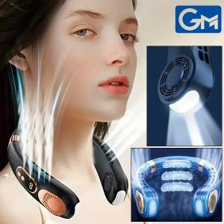

【상세/제작정보】 | 배송비 6000 ※실크인쇄 100개 미만 인쇄시 60000원 부과세별도

【인쇄/포장옵션】 | 레이저, DTF1곳 / 포장지포장

【공급단가】 | 수량 | 50~ | 100~ | 500~ | 1,000~ | 2,000~
*VAT별도 | 단가 | 16,870원 | 16,600원 | 16,200원 | 15,790원 | 15,520원

【상품 URL】 | https://dev.easy1.co.kr:443/src/goods_detail.php?gdno=30733

